Sheet1
单个数据包大小为536B，两个发送方一共需要发送（1956+1）*2=3914个数据包
length | 1000 | 1200 | 1400 | 1600 | 1800 | 2000
Lossrate | 23.84% | 16.20% | 12.46% | 8.36% | 3.88% | 0.00% |  |  |  |  |  |  | 1
Goodput（B/s） | 9.62 | 12.88 | 17.62 | 25.93 | 142.4 | 221057.68
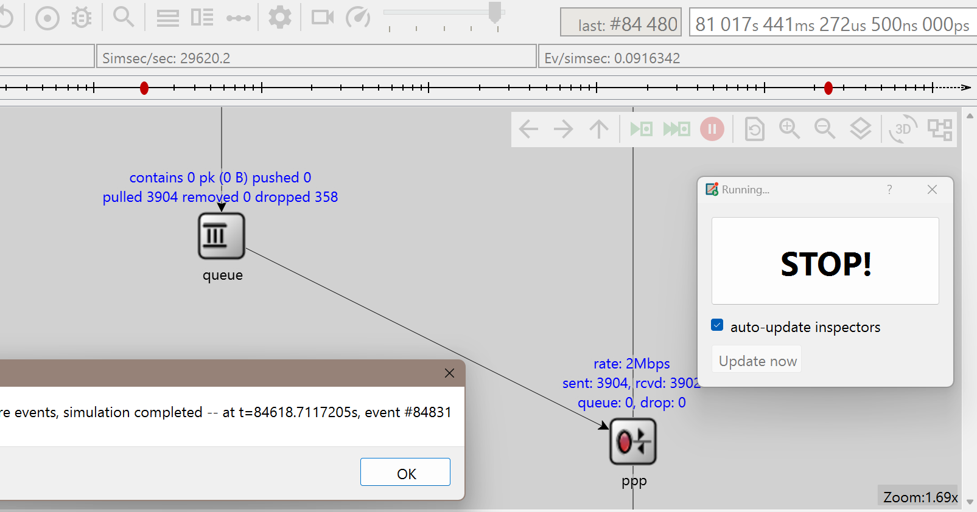
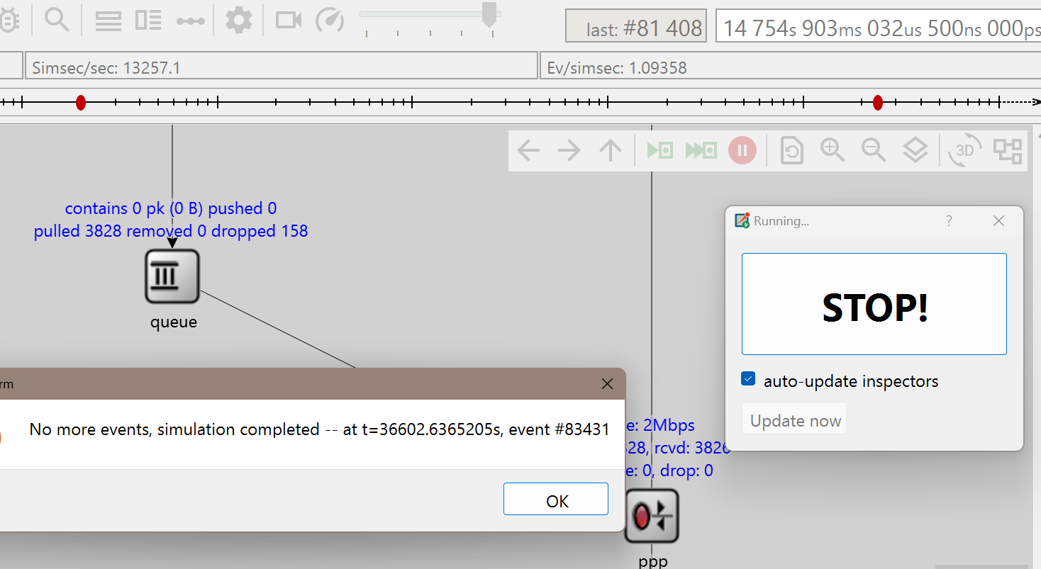
the datarate of RoutertoReceiver：2.0Mbps
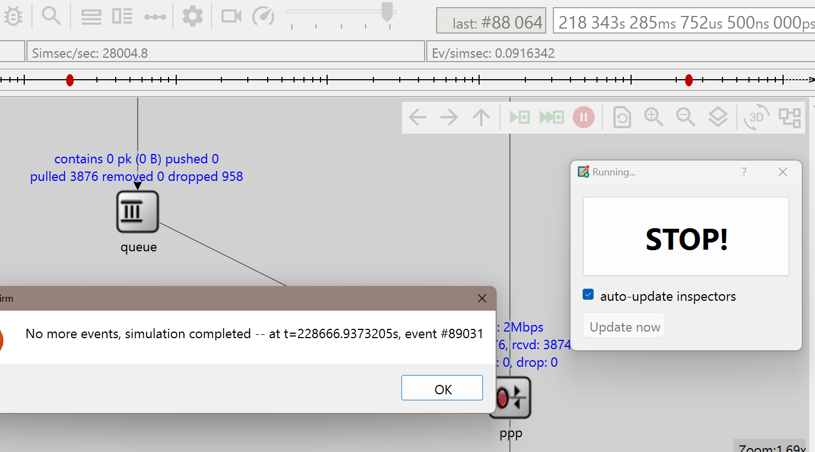
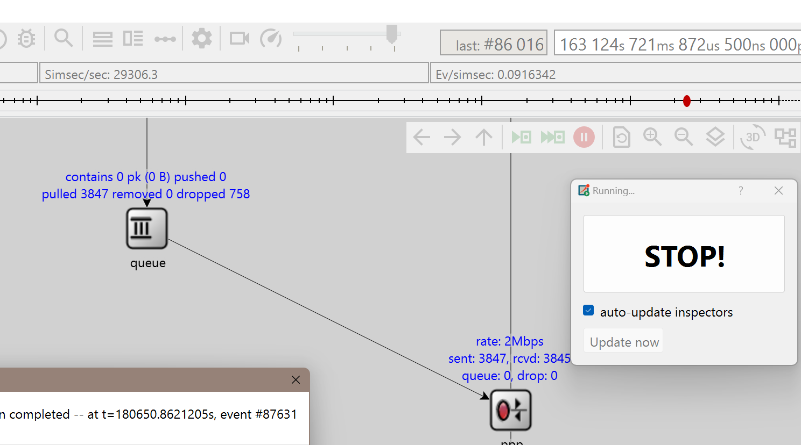
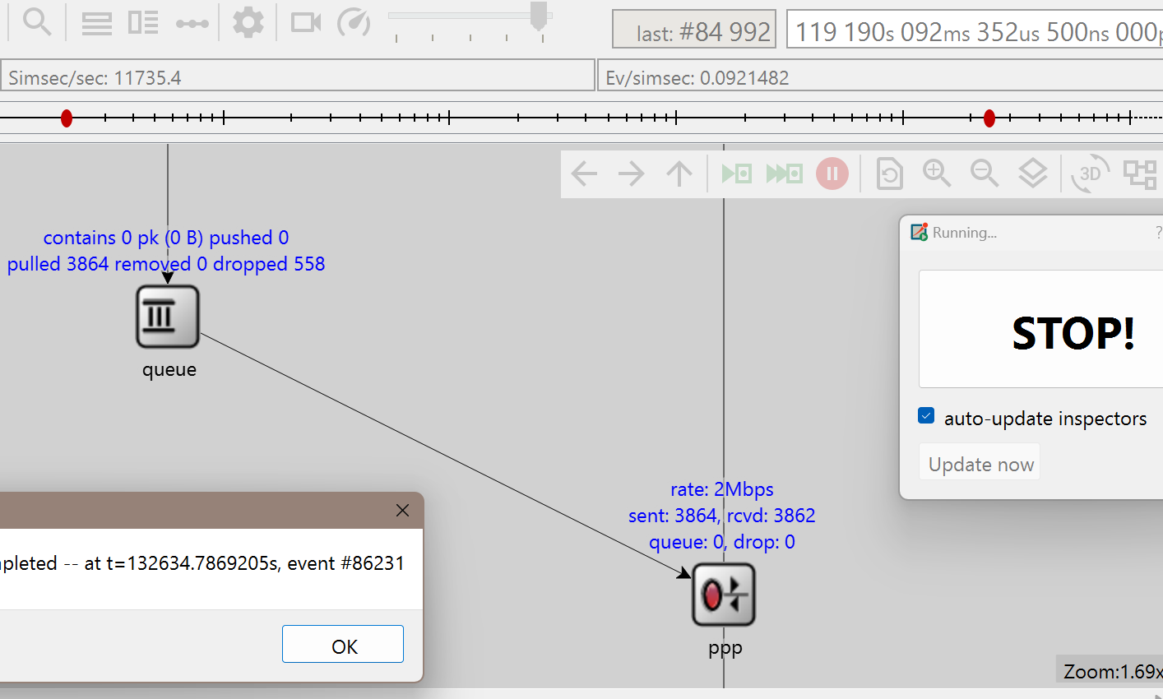

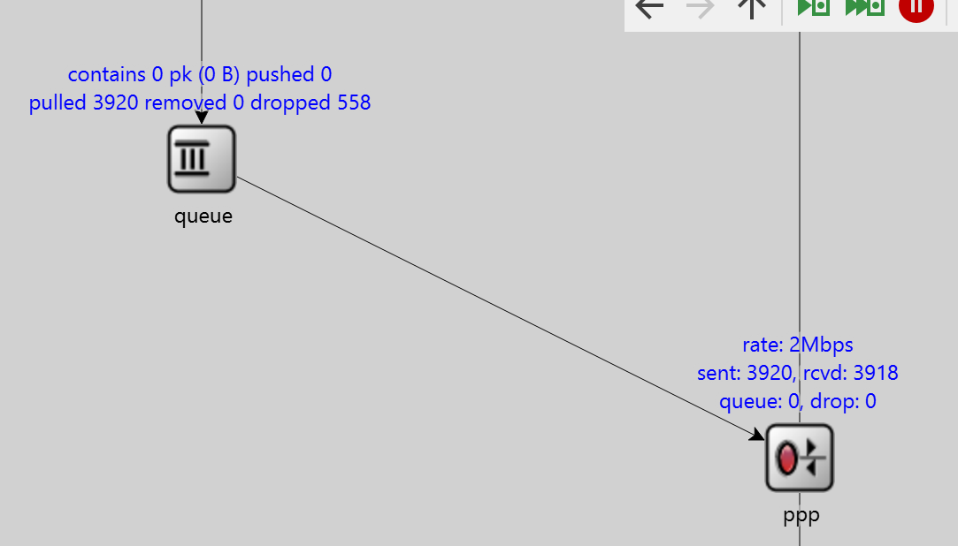
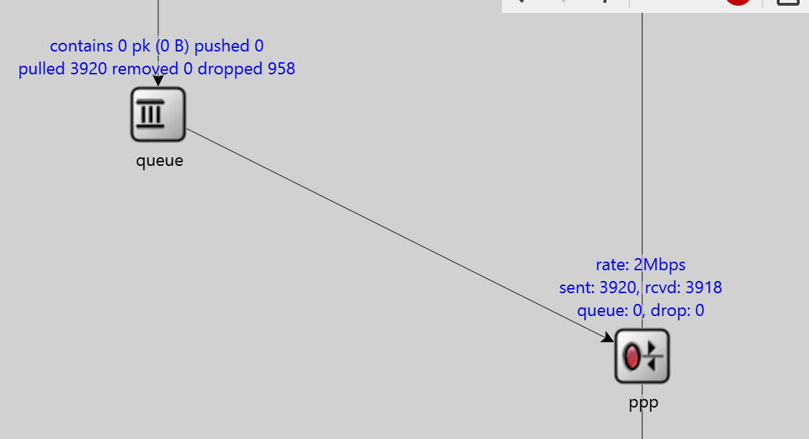
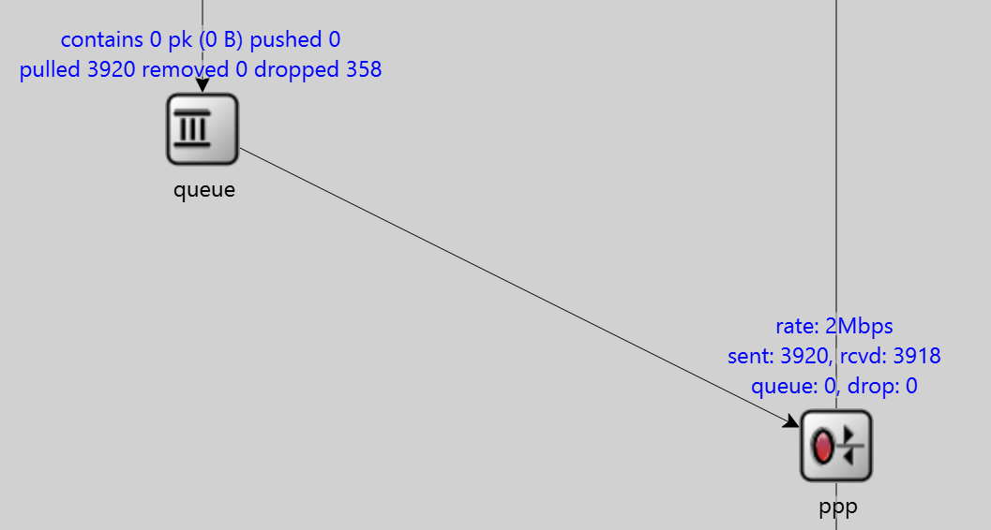
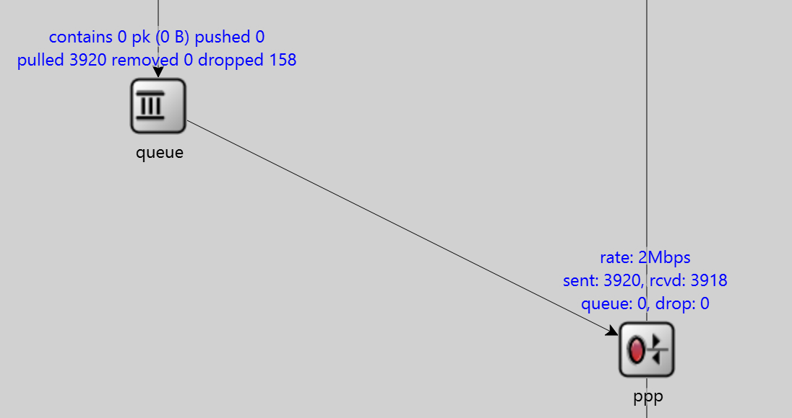
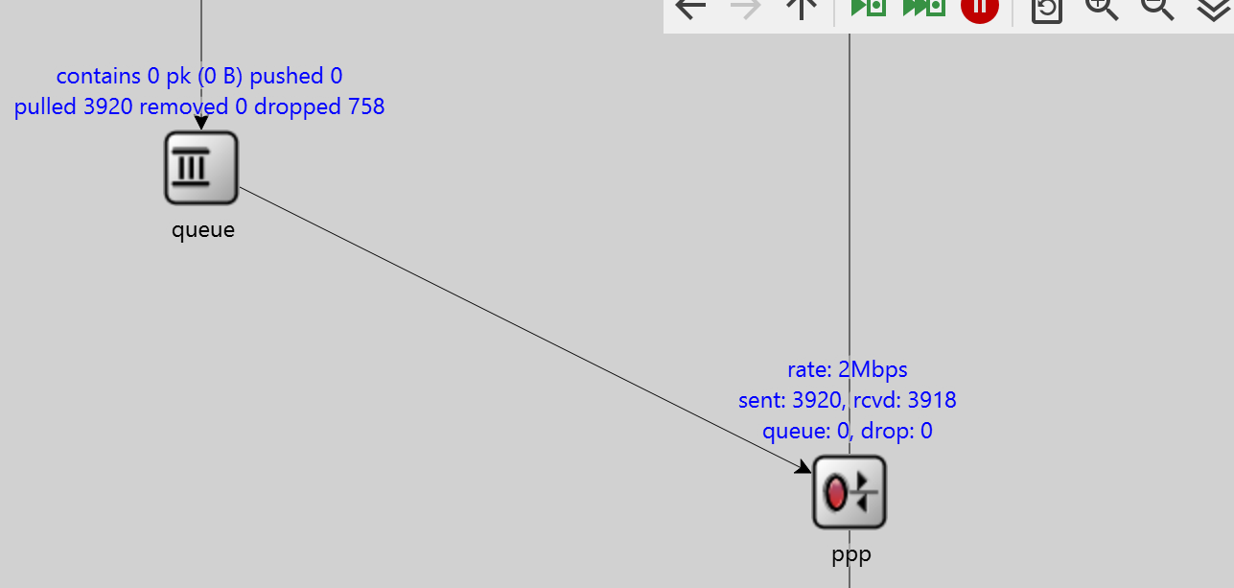

Length-Lossrate
Length-Goodput（B/s）

datareate（Mbps） | 1 | 1.2 | 1.4 | 1.6 | 1.8 | 2
Lossrate | 19.28% | 15.88% | 12.20% | 8.18% | 3.78% | 0.00%
Goodput（B/s） | 15.26 | 17.66 | 30.87 | 51.94 | 330.72 | 221057.68
the length of Router：2000
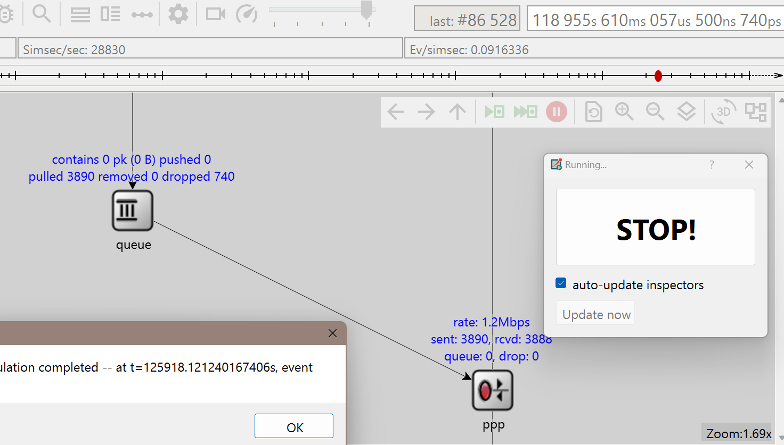
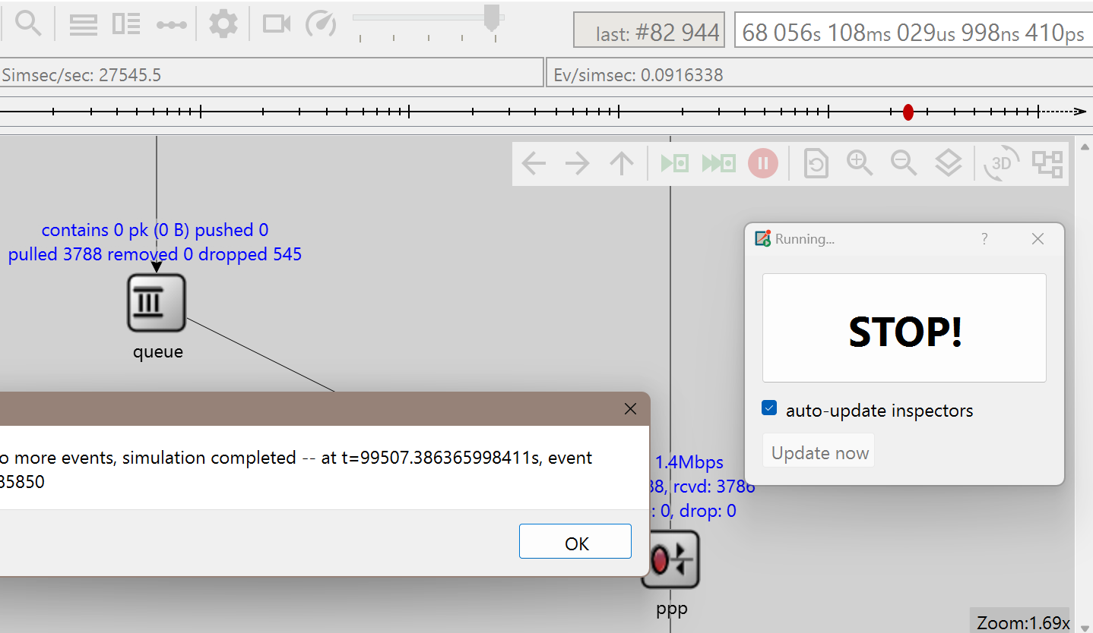
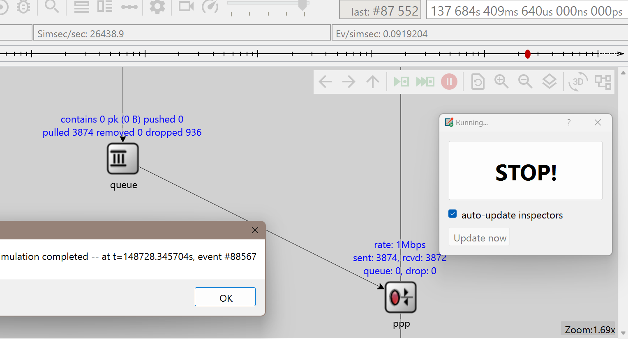
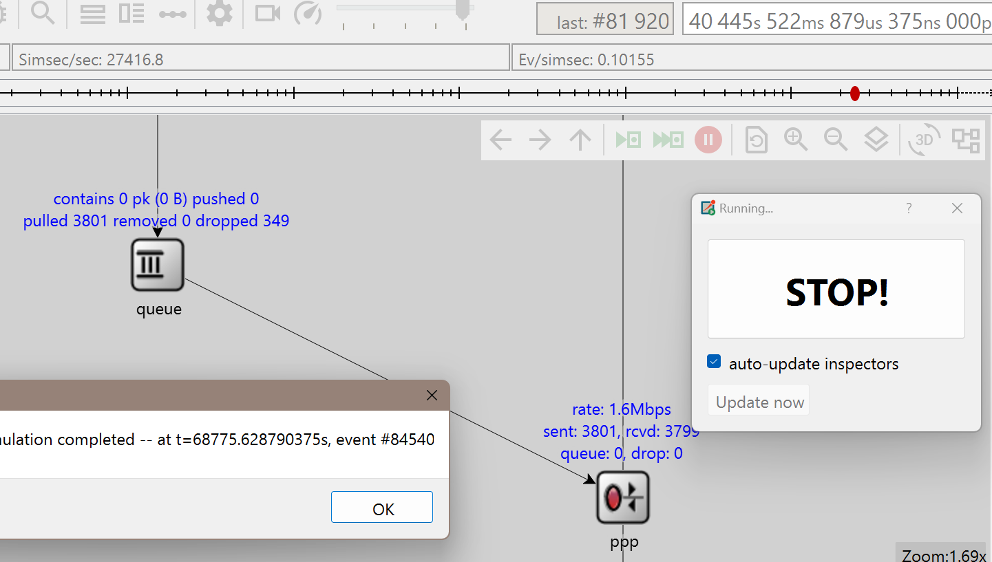
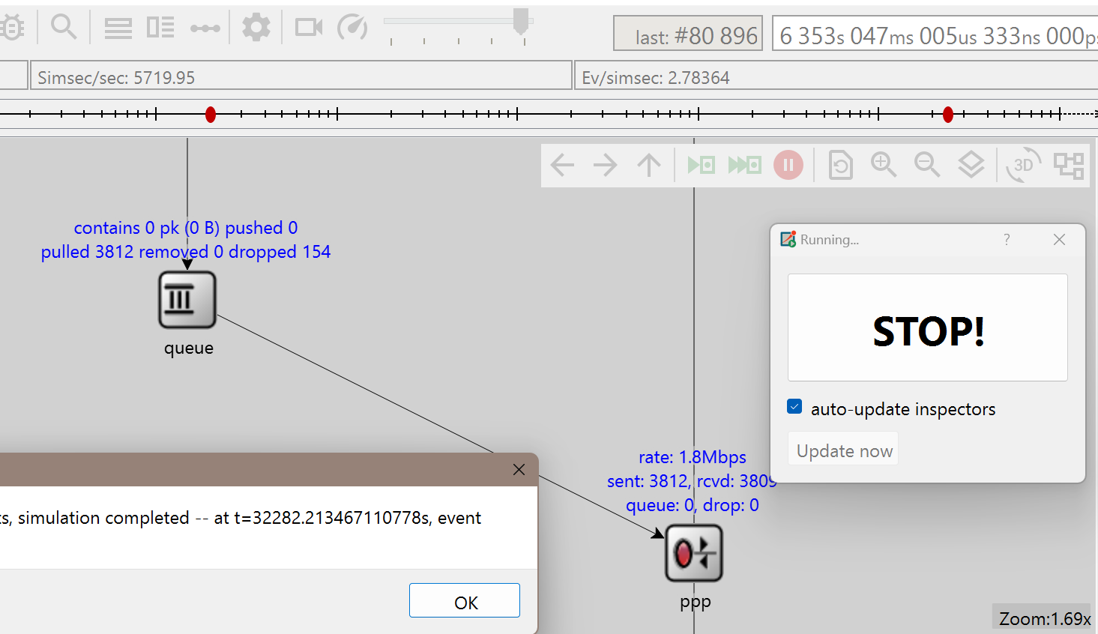

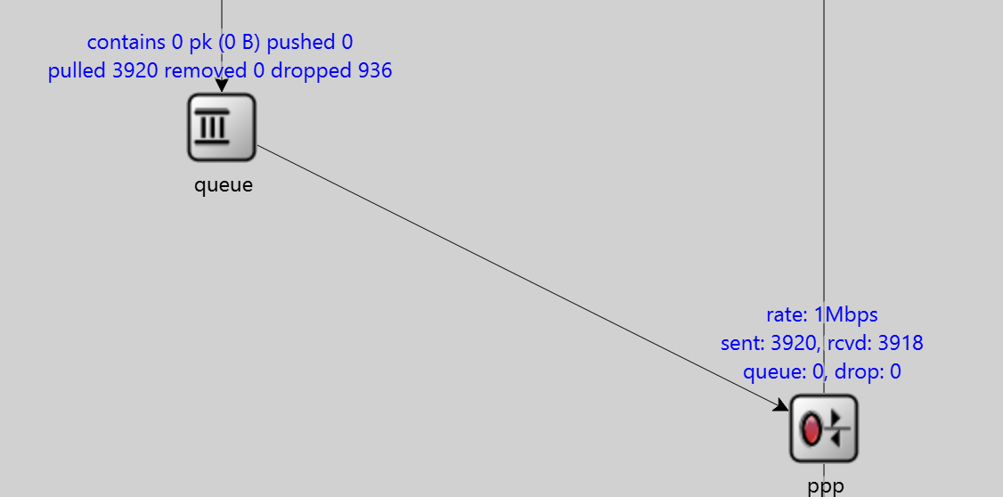
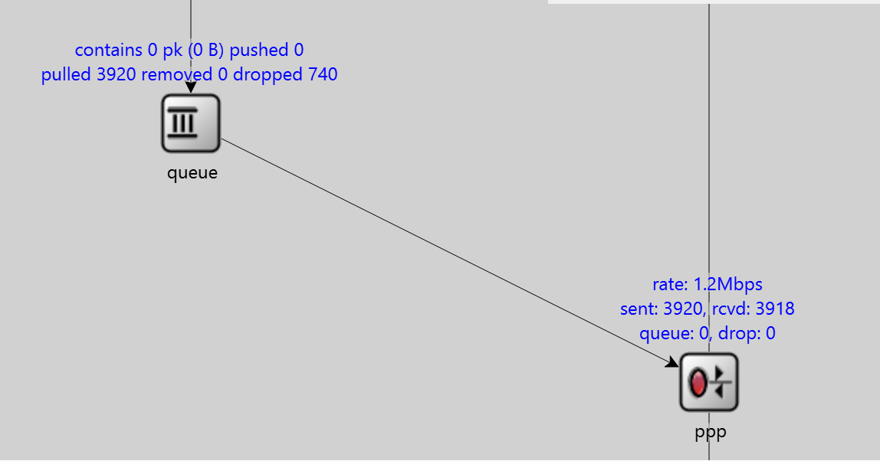
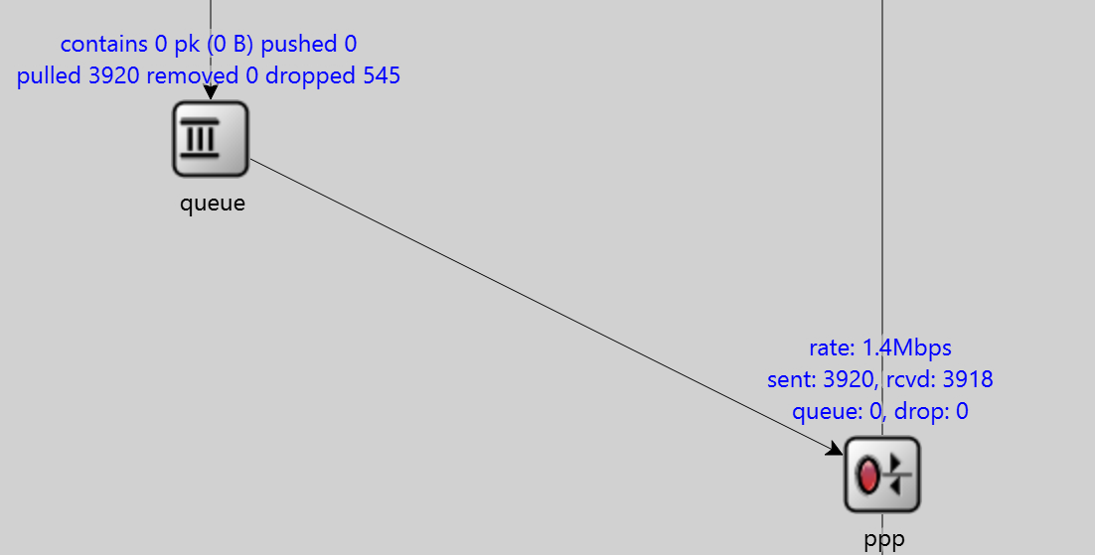
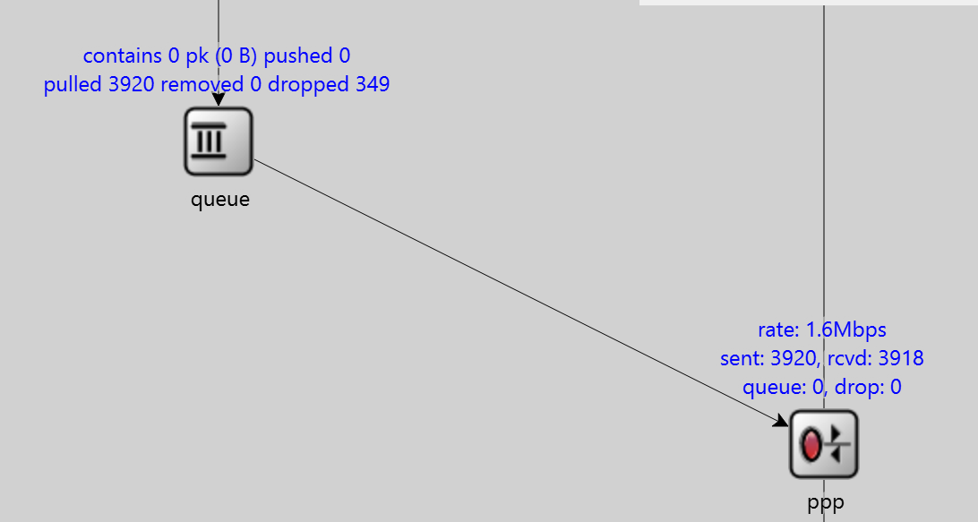
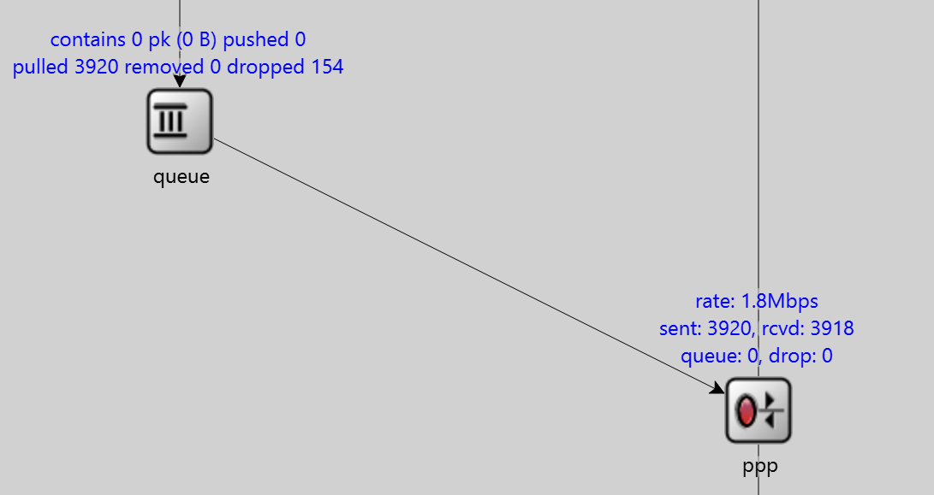

Datarate-Lossrate
Datarate-Goodput(B/s)

单个数据包大小为536B，两个发送方一共需要发送（1956+1）*2=3914个数据包
length | 1000 | 1200 | 1400 | 1600 | 1800 | 2000
Lossrate | 18.84% | 16.20% | 12.46% | 8.36% | 3.88% | 0.00%
Goodput（B/s） | 157644.7 | 291017.95 | 156766.9 | 300992.86 | 299283.16 | 234683.34
the datarate of RoutertoReceiver：2.0Mbps

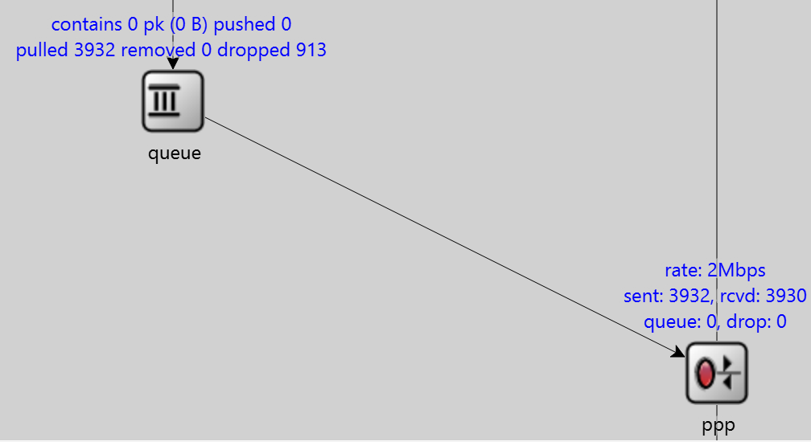
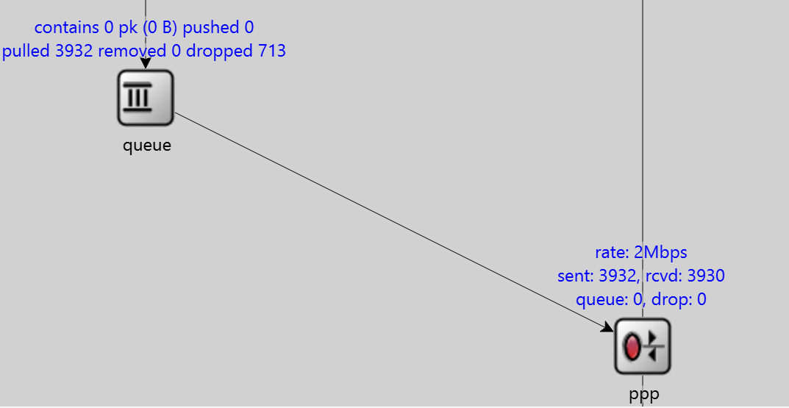
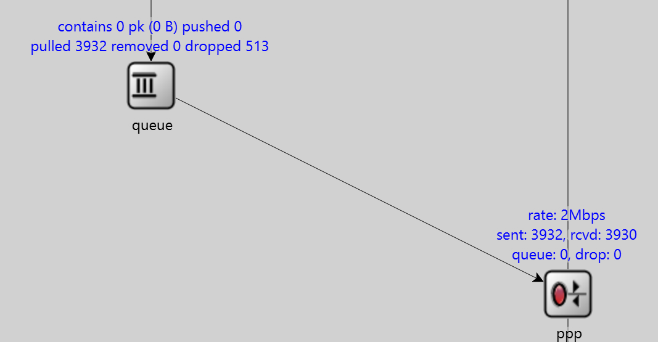
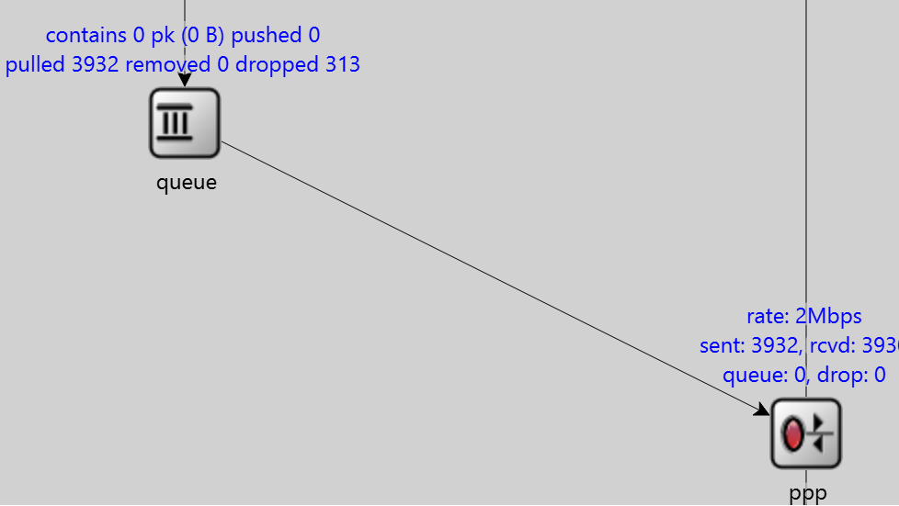
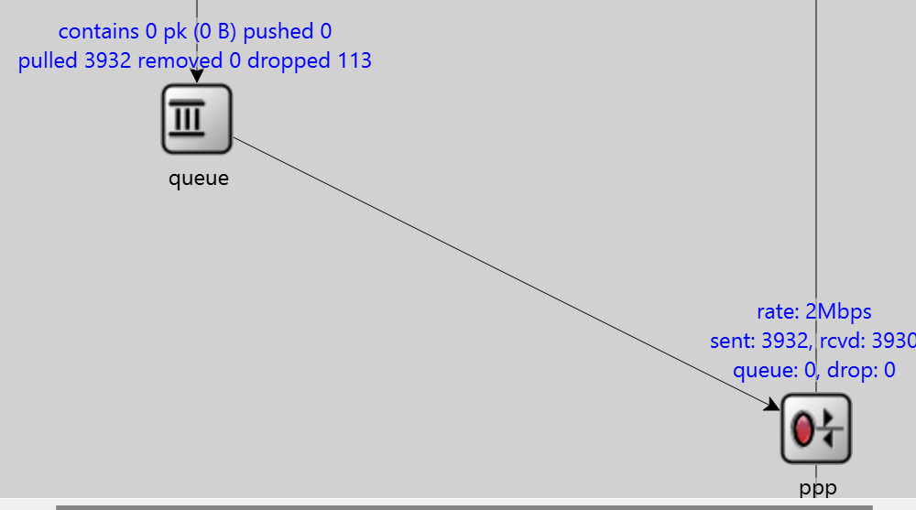

Length-Lossrate
Length-Goodput（B/s）

 |  |  |  |  |  |  |  |  |  |  |  |  |  | 1
Length-Lossrate
Length-Goodput（B/s）

datareate（Mbps） | 1 | 1.2 | 1.4 | 1.6 | 1.8 | 2
Lossrate | 0.00% | 0.00% | 0.00% | 0.00% | 0.00% | 0.00%
Goodput（B/s） | 114096.42 | 184436.68 | 217382.7 | 248158.7 | 264725.53 | 221057.68
the length of Router：2000

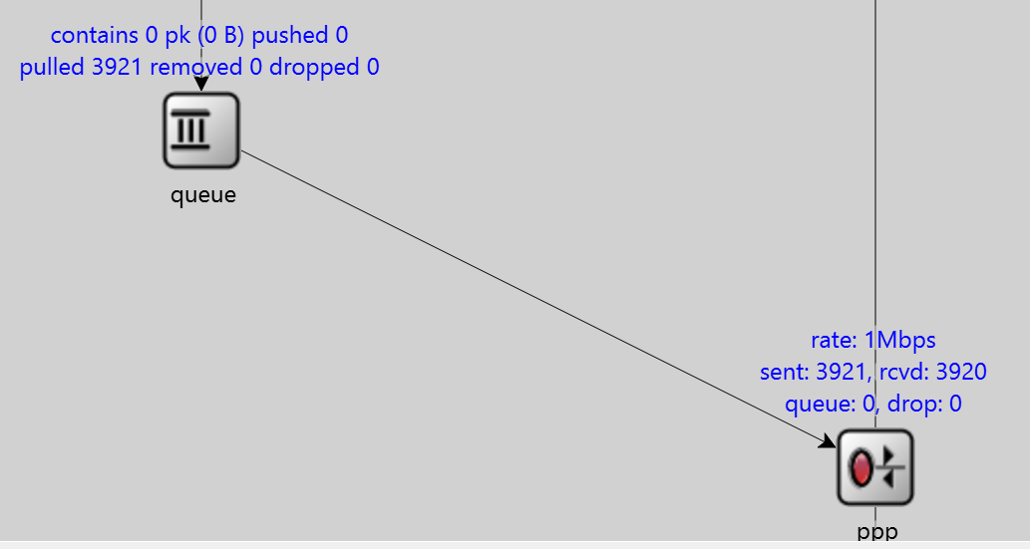

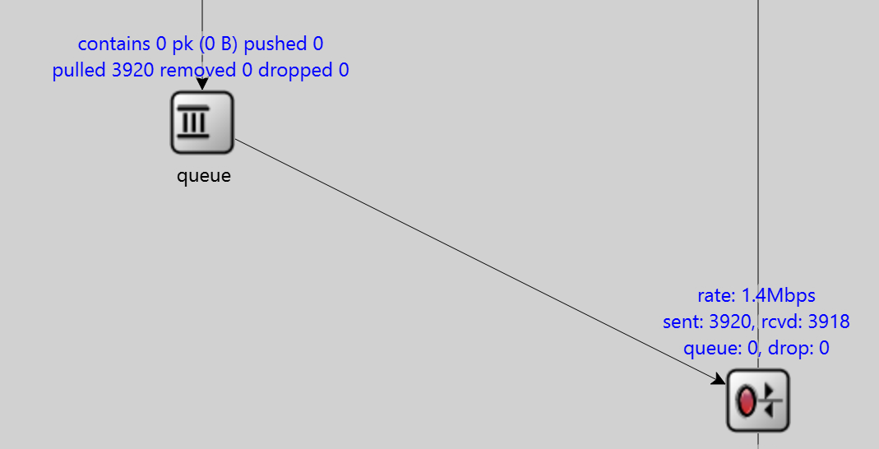
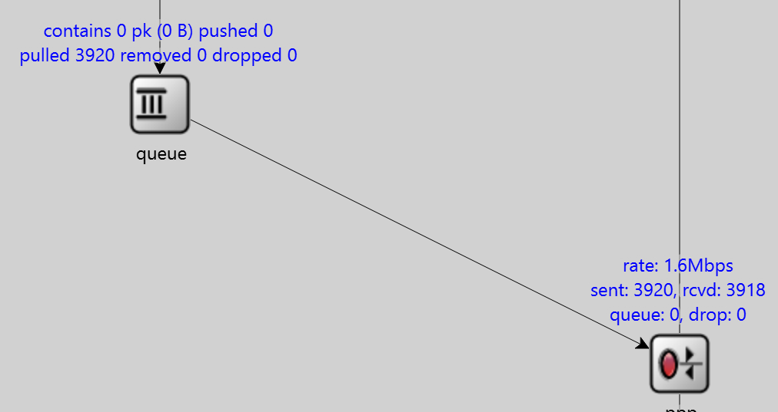
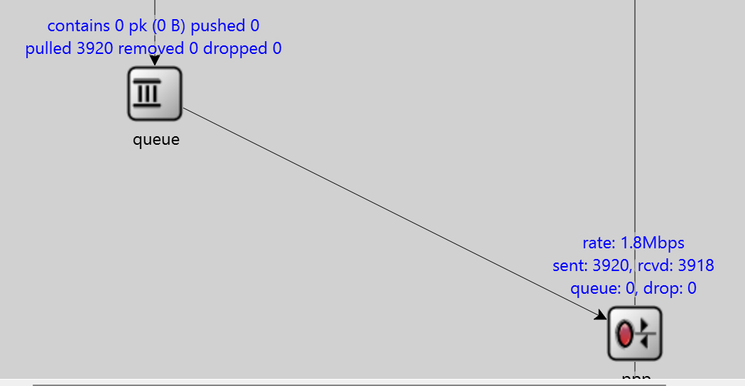

Datarate-Lossrate
Datarate-Goodput（B/s）

Datareate-Lossrate
Datarate-Goodput（B/s）

Length-Lossrate
Length-Goodput（B/s）

单个数据包大小为536B，两个发送方一共需要发送（1956+1）*2=3914个数据包
length | 1000 | 1200 | 1400 | 1600 | 1800 | 2000
Lossrate | 0.00% | 0.00% | 0.00% | 0.00% | 0.00% | 0.00%
Goodput（B/s） | 255025.2 | 180168.06 | 211806.45 | 255672.91 | 215278.68 | 255548.52
the datarate of RoutertoReceiver：2.0Mbps

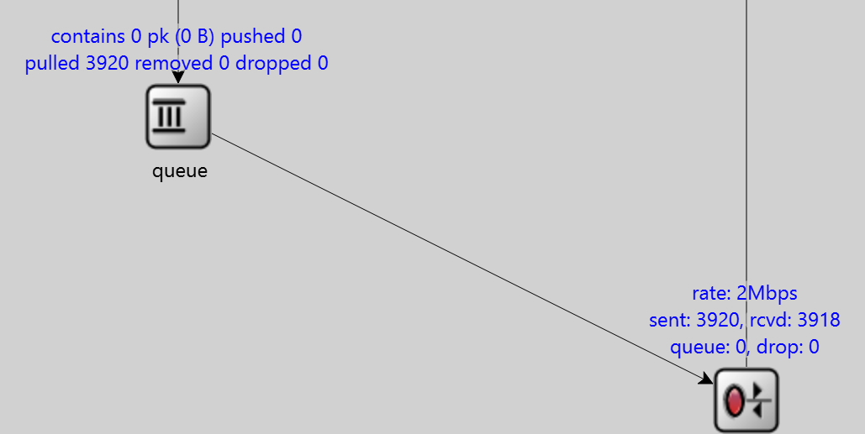
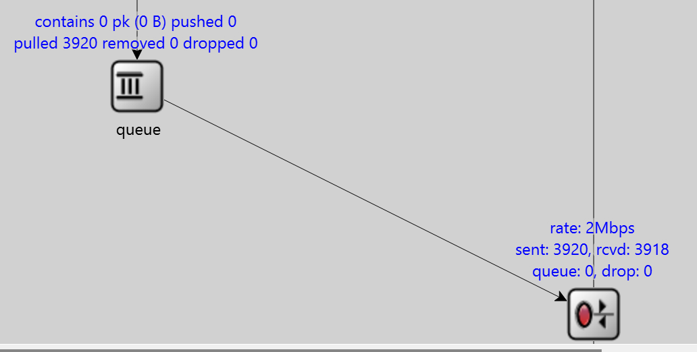
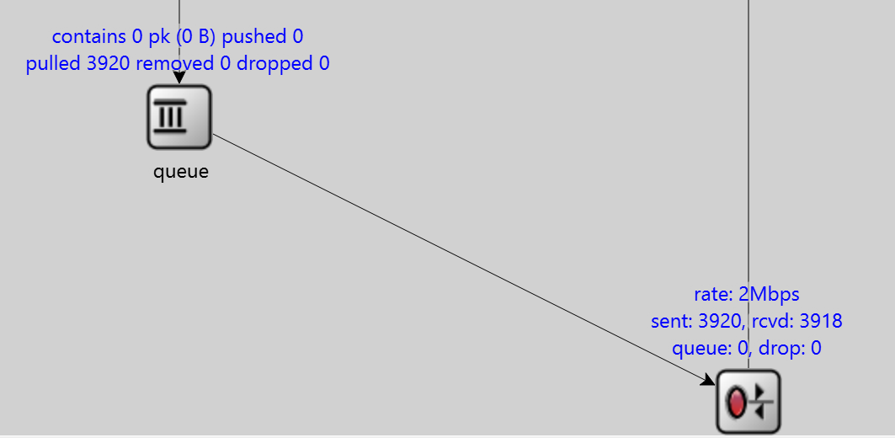
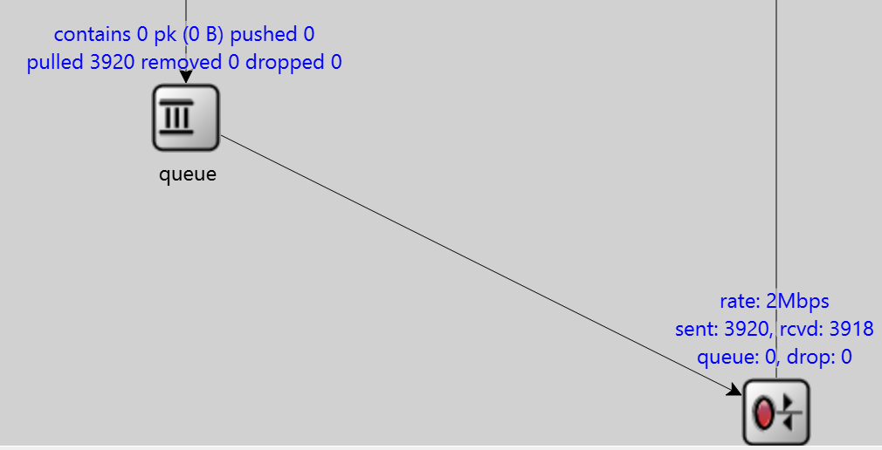
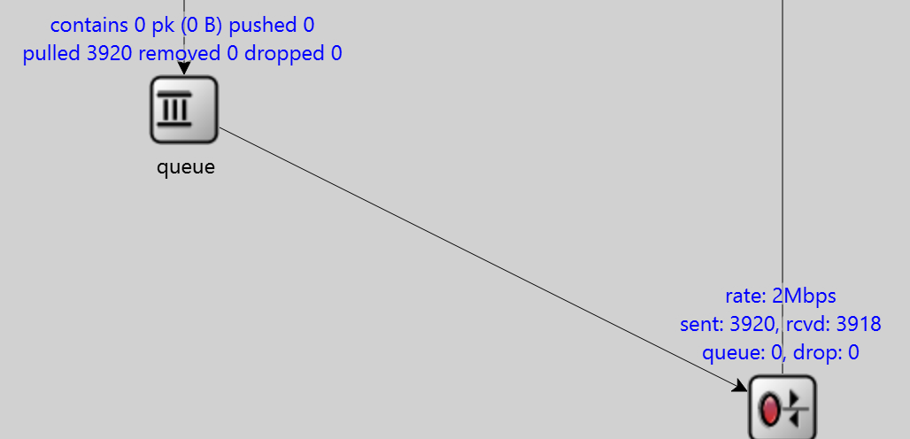

Datarate-Lossrate
Datarate-Goodput（B/s）

Length-Lossrate
Length-Goodput（B/s）

datareate（Mbps） | 1 | 1.2 | 1.4 | 1.6 | 1.8 | 2
Lossrate | 11.28% | 0.00% | 0.00% | 7.22% | 0.00% | 0.00%
Goodput（B/s） | 111098.18 | 150133.62 | 187432.64 | 158074.32 | 206012.35 | 255548.52
the length of Router：2000

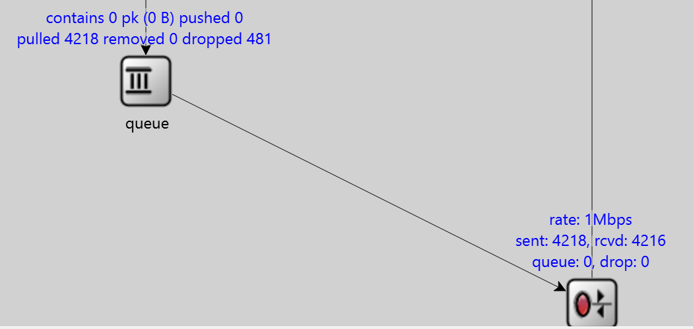

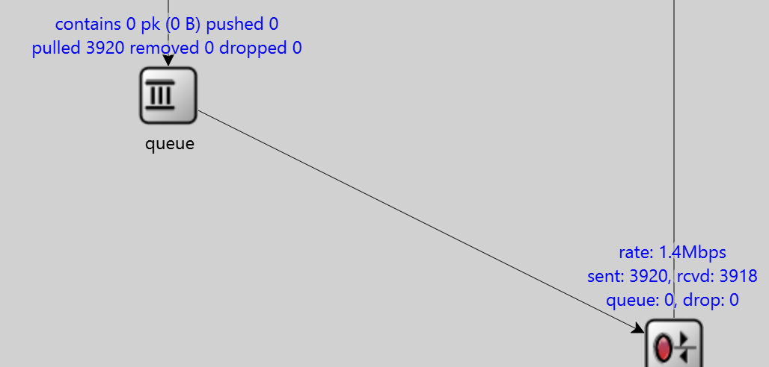
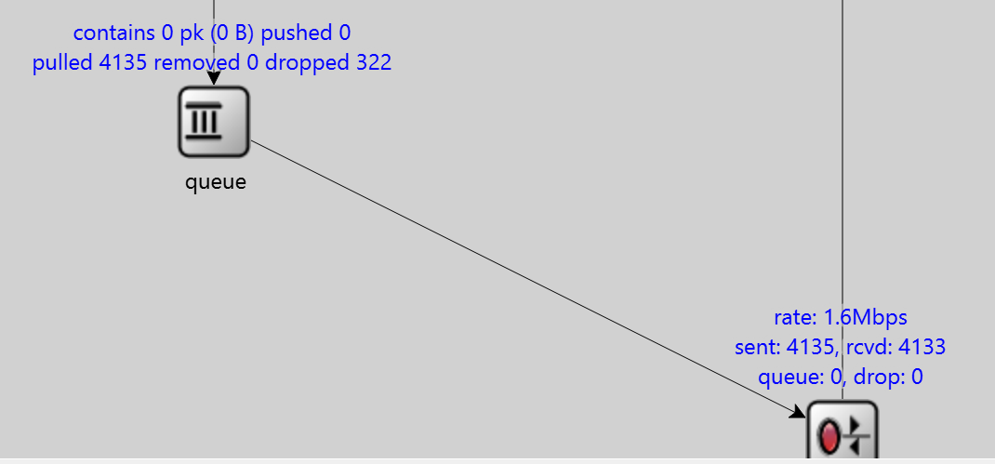
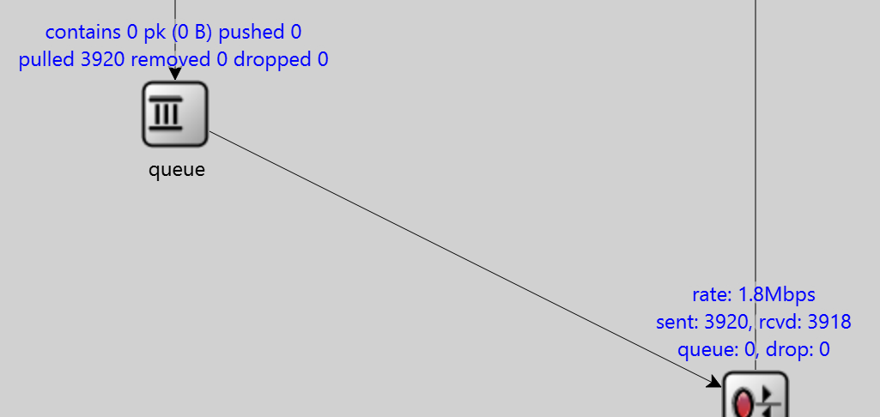

Datareate-Lossrate
Datarate-Goodput（B/s）

 |  |  |  |  |  |  | Goodput（B/s） | 2ms、1.8Mbps | 200ms、1.0Mbps | Lossrate | 2ms、1.8Mbps | 200ms、1.0Mbps
 |  |  |  |  |  |  | TCP-reno | 254719.84 | 58280.16 | TCP-reno | 2.96% | 8.69%
 |  |  |  |  |  |  | TCP-bbr | 188323.02 | 68938.9 | TCP-bbr | 0.00% | 0.00%

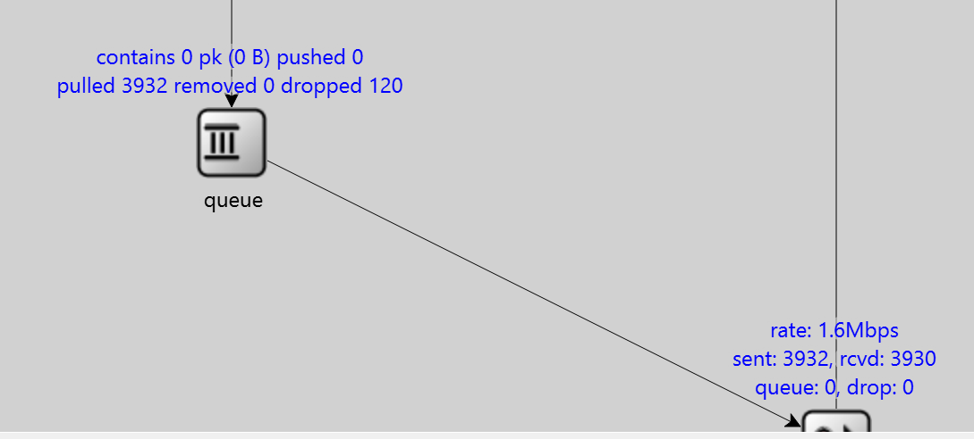
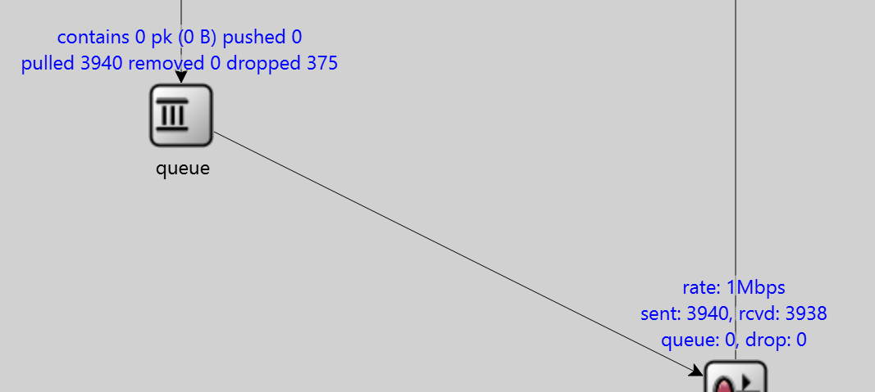

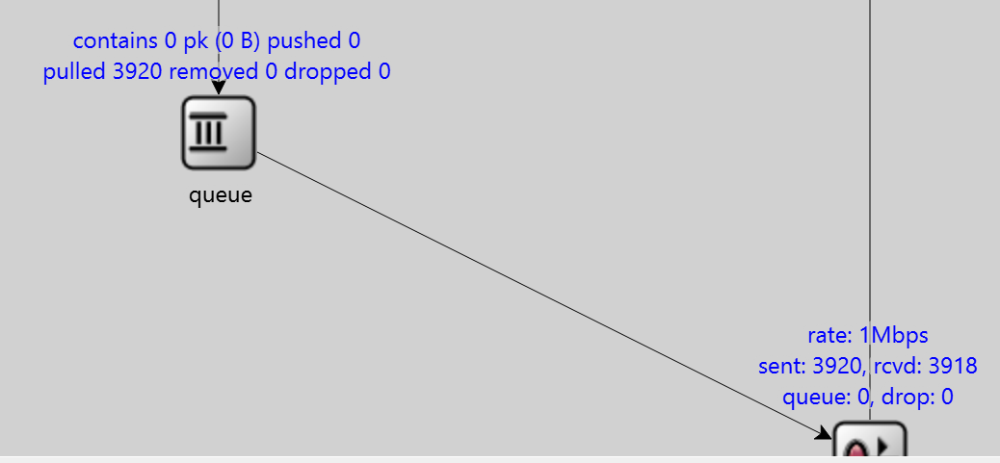
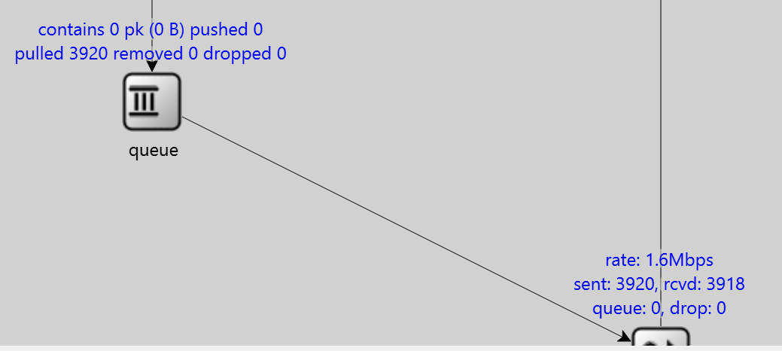

2ms、1.8Mbps
200ms、1.0Mbps
2ms、1.8Mbps
200ms、1.0Mbps

